Hoja1
Matriz de contenido para Minimarket "Llauce"
Sección o Imagen (RF) | Referencial Link (Opcional) | Texto Actual | Sugerencia de Contenido | Observaciones | Estado (Opcional)
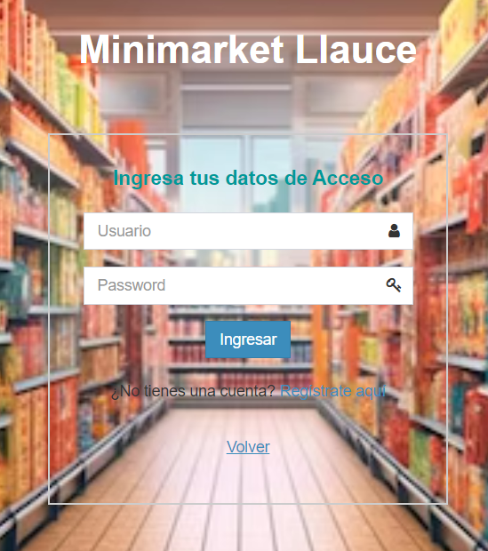 Ingreso de Usuarios | RF1 | Formulario de validación de usuarios | Formulario que permite a los usuarios ingresar al sistema. Captura el nombre, correo electrónico y contraseña del usuario para la autenticación. | Actualizado | Completo
Ingreso de Administrador | RF2 | Formulario de validación de login administrador. | Formulario que permite que el administrador pueda ingresar al sistema. Captura el nombre, correo electrónico y contraseña del usuario para la autenticación. | Actualizado | Completo
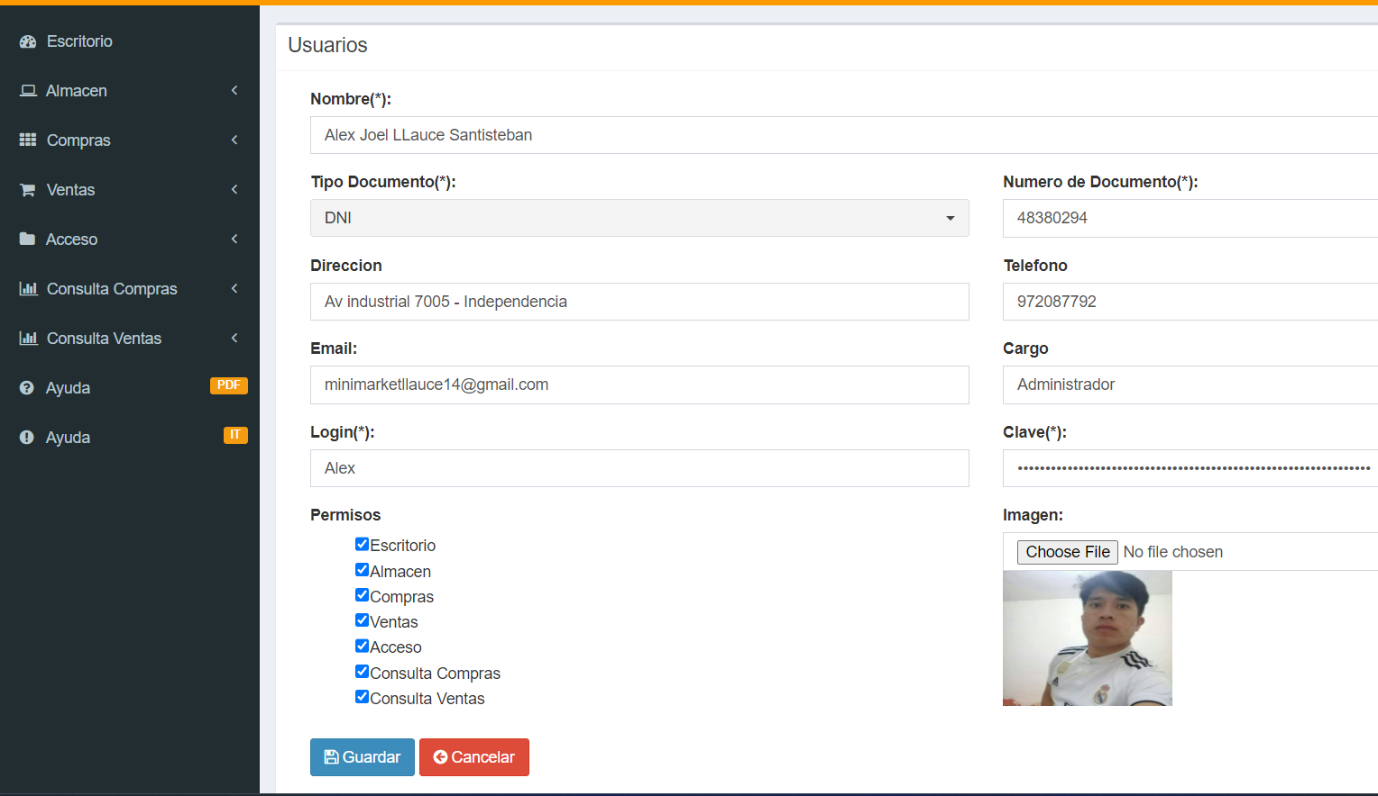 Actualizar Información de Usuarios | RF3 | Formulario de actualización de datos de usuarios | Formulario que permite a los usuarios actualizar su información personal. Captura los nuevos detalles del usuario para su actualización, como nombre, dirección, correo electrónico, etc. | Necesita especificaciones detalladas del formulario. | Completo
Eliminar Cuenta del Cliente | RF4 | Confirmación para eliminar cuenta | Pantalla de confirmación que solicita al cliente confirmar la eliminación de su cuenta. Debe mostrar un mensaje de advertencia y requerir confirmación adicional antes de proceder con la eliminación. | Se requiere confirmación adicional para la eliminación. | Pendiente
Registro de Clientes Nuevos | RF5 | Formulario de registro de nuevos clientes | Formulario que permite a los nuevos clientes registrarse en el sistema. Captura detalles como nombre, dirección, correo electrónico y contraseña para crear una cuenta. | Se necesitan detalles específicos del formulario. | Pendiente
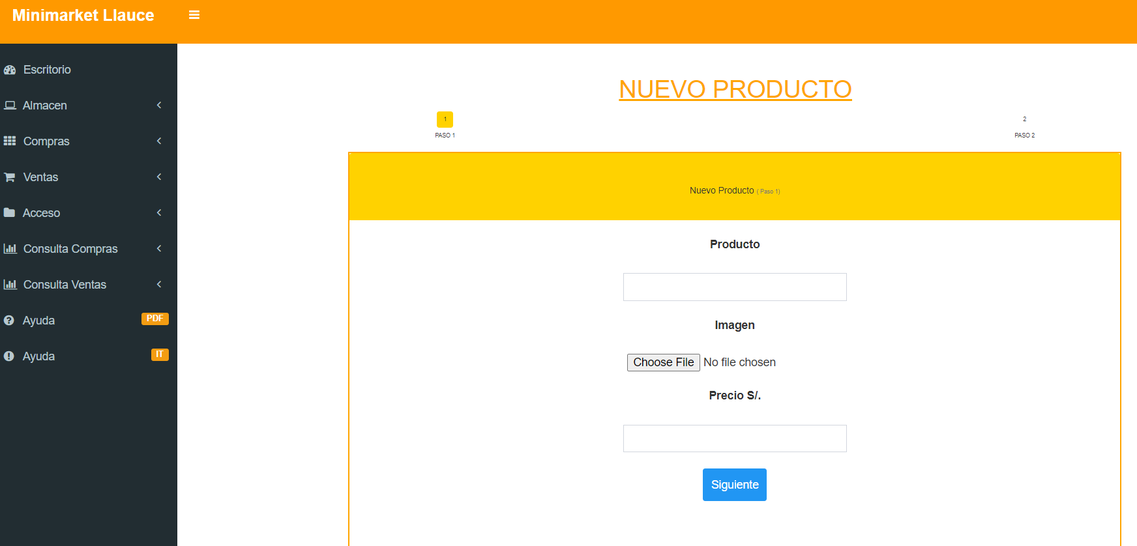 Registro de Productos por Administrador | RF6 | Formulario de registro de nuevos productos | Formulario que permite al administrador registrar nuevos productos en el inventario. Captura detalles del producto como nombre, descripción, precio y cantidad en stock. | Se necesitan detalles específicos del formulario. | Completo
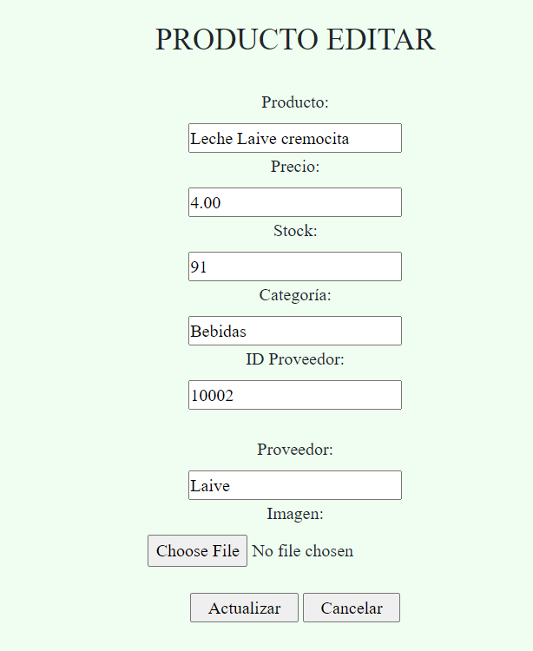 Actualizar Productos por Administrador | RF7 | Formulario de actualización de productos | Formulario que permite al administrador actualizar información de productos existentes en el inventario. Muestra una lista de productos para que el administrador seleccione y actualice los detalles correspondientes. | Se necesitan detalles específicos del formulario. | Completo
 Consulta de Trabajadores por Administrador | RF8 | Interfaz de consulta de trabajadores | Interfaz que permite al administrador consultar información de los trabajadores. Incluye un campo de búsqueda para consultar trabajadores por nombre o ID. | Se necesitan detalles específicos de la interfaz. | Completo
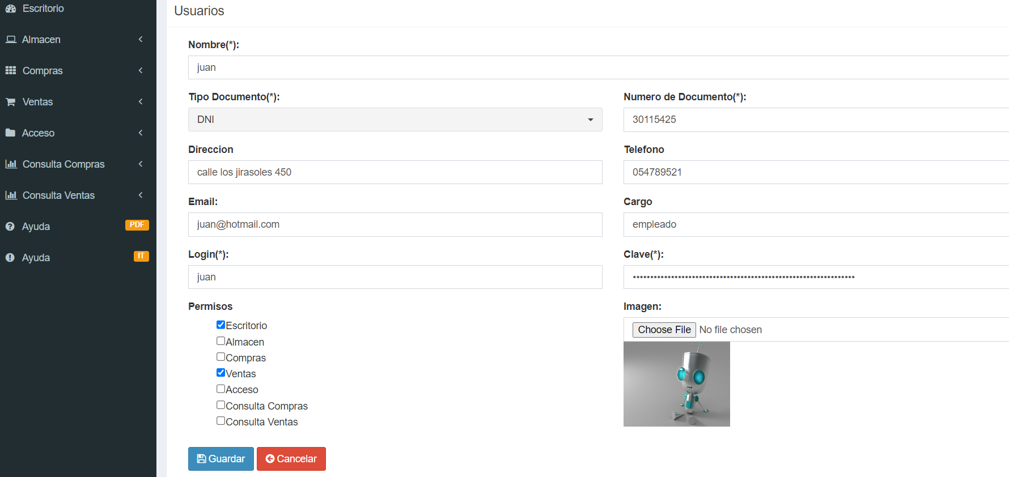 Actualizar Información de Trabajadores por Administrador | RF9 | Formulario de actualización de datos de trabajadores | Formulario que permite al administrador actualizar información de los trabajadores. Captura nuevos detalles del trabajador para su actualización, como nombre, puesto, contacto, etc. | Se necesitan detalles específicos del formulario. | Completo
Ingreso de Productos a la Canasta por Trabajador | RF10 | Interfaz de ingreso de productos a la canasta | Interfaz que permite al trabajador agregar productos a la canasta del cliente durante las compras. Incluye un campo de búsqueda para encontrar productos y agregarlos a la canasta. | Se necesitan detalles específicos de la interfaz. | Pendiente
Emisión de Boleta de Pago | RF11 | Generación de boleta de pago | Función que genera una boleta de pago detallada con los productos comprados, sus cantidades y el total a pagar. | Se necesitan detalles específicos de la boleta. | Pendiente
Edición de Cantidad de Productos | RF12 | Función de edición de cantidad en la canasta | Función que permite al usuario editar la cantidad de productos en la canasta de compras. Permite editar la cantidad y actualiza el total a pagar en consecuencia. | Se necesitan detalles específicos de la función de edición. | Completo
Envío de Boleta de Pago por Email | RF13 | Confirmación de envío de boleta por correo electrónico | Pantalla de confirmación que solicita la dirección de correo electrónico del cliente antes de enviar la boleta de pago por correo electrónico. | Se necesitan detalles específicos del proceso de envío. | Pendiente
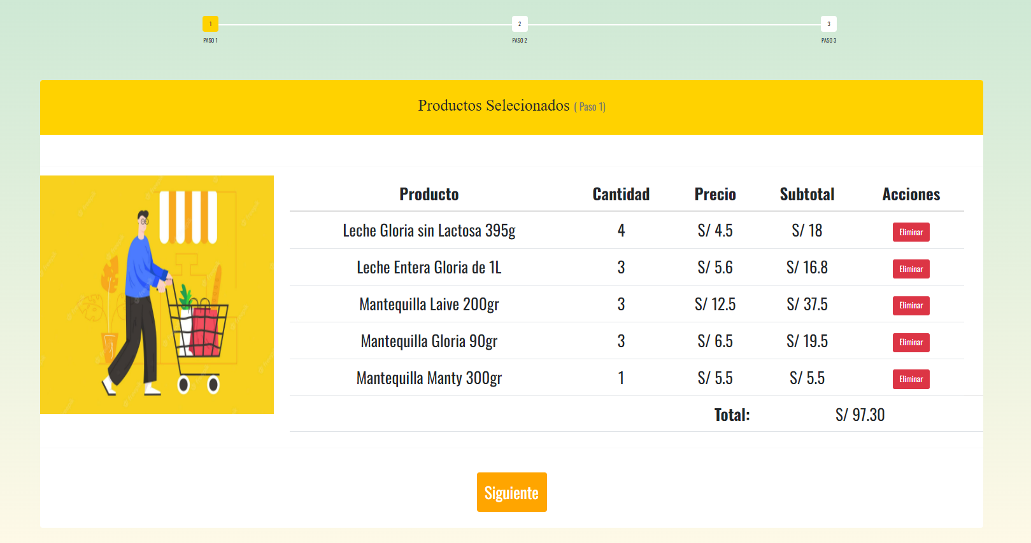 Ingreso de Productos al Carrito por Cliente | RF14 | Interfaz de ingreso de productos al carrito | Interfaz que permite al cliente agregar productos al carrito de compras. Incluye un campo de búsqueda para encontrar productos y agregarlos al carrito. | Se necesitan detalles específicos de la interfaz. | Completo
Envío de Documento Detallado por Email al Usuario | RF15 | Confirmación de envío de documento detallado | Pantalla de confirmación que solicita la dirección de correo electrónico del cliente antes de enviar un documento detallado por correo electrónico. | Se necesitan detalles específicos del proceso de envío. | Pendiente
Edición de Cantidad de Productos en el Carrito | RF16 | Función de edición de cantidad en el carrito | Función que permite al cliente editar la cantidad de productos en el carrito de compras. Permite editar la cantidad y actualiza el total en el carrito. | Se necesitan detalles específicos de la función de edición. | Pendiente
Eliminación de Productos del Carrito | RF17 | Función de eliminación de productos del carrito | Función que permite al cliente eliminar productos seleccionados del carrito de compras. | Se necesitan detalles específicos de la función de eliminación. | Pendiente
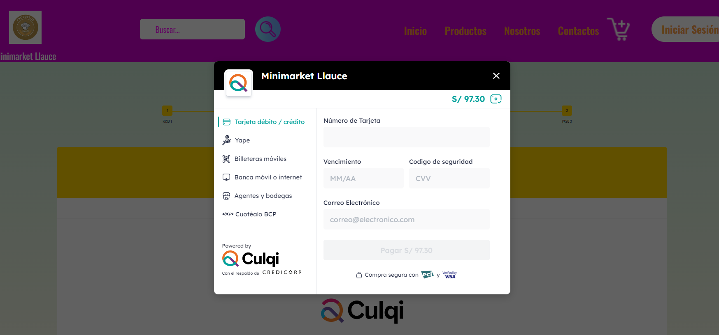 Mostrar Opciones de Pago | RF18 | Lista de opciones de pago | Pantalla que muestra diferentes opciones de pago disponibles al realizar una compra, como tarjeta de crédito, débito, PayPal, etc. | Se necesitan detalles específicos de las opciones de pago. | Completo
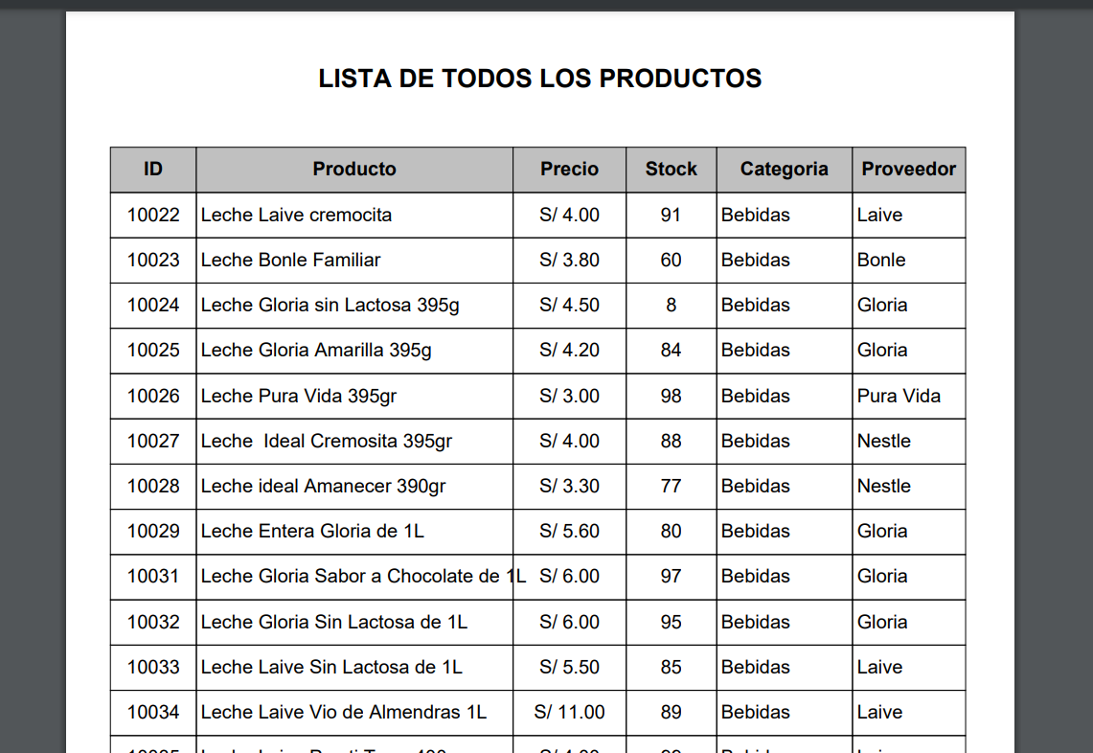 Generación de Reporte de productos | RF19 | Generación de informe detallado de productos en stock | Función que genera un informe detallado de los productos en el inventario. Muestra los productos, sus cantidades y el total en el informe. | Se necesitan detalles específicos del informe. | Completo
Validación de Datos de Tarjeta al Proceso de Compra Online | RF20 | Validación de datos de tarjeta | Función que valida los datos de la tarjeta durante el proceso de compra en línea. Captura el número de tarjeta, fecha de vencimiento y código de seguridad. | Se necesitan detalles específicos del proceso de validación. | Pendiente

